Betting Decisions
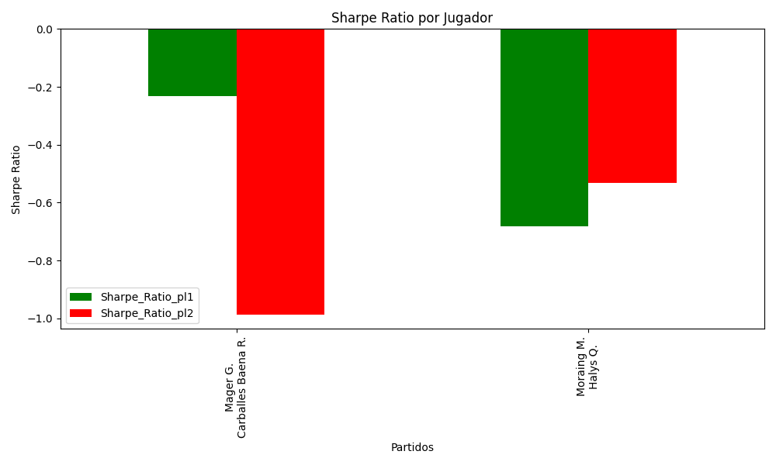
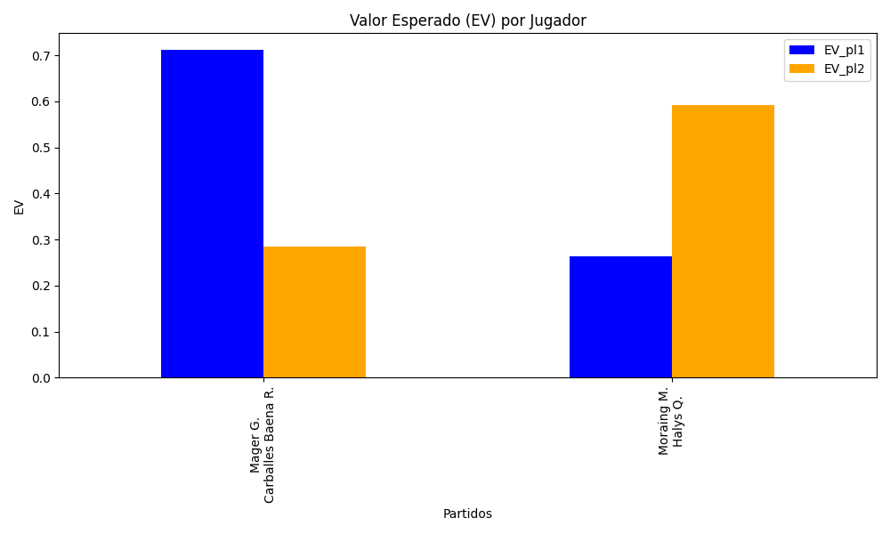
Surface | pl1 | pl1_flag | pl1_hand | pl1_bet | pl2 | pl2_flag | pl2_hand | pl2_bet | Result | DiffProffTime | DiffPts | DiffWeight | DiffHeight | Class | Prob_win_pl1 | Prob_win_pl2 | Accuracy | date_run | EV_pl1 | EV_pl2 | Std_Dev_pl1 | Std_Dev_pl2 | Sharpe_Ratio_pl1 | Sharpe_Ratio_pl2 | Best_Bet_EV | match | Best_Bet | Best_Bet_Sharpe | Money_to_Bet | Prob_Win | Payout
clay | Mager G. | ITA | Right-Handed | 2.57 | Carballes Baena R. | ESP | Right-Handed | 1.47 | 0 | -1 | 112 | 0 | 5 | 1 | 0.47970586517 | 0.52029413483 | 0 | 2022-03-06 | 0.71254993866 | 0.28512651303 | 1.2839411043 | 0.73439432814 | -0.23166955271 | -0.98703579152 | 0.28512651303 | Mager G. Carballes Baena R. | pl2 | -0.98703579152 | 1 | 0.52029413483 | 1.47
clay | Moraing M. | DEU | Left-Handed | 2.24 | Halys Q. | FRA | Right-Handed | 1.61 | 0 | 3 | -259 | 6 | 7 | 1 | 0.39027717252 | 0.60972282748 | 0 | 2022-03-06 | 0.26449803898 | 0.59137657971 | 1.0926996923 | 0.78537790383 | -0.68225695155 | -0.53302164251 | 0.59137657971 | Moraing M. Halys Q. | pl2 | -0.53302164251 | 1 | 0.60972282748 | 1.61

Monte Carlo Summary
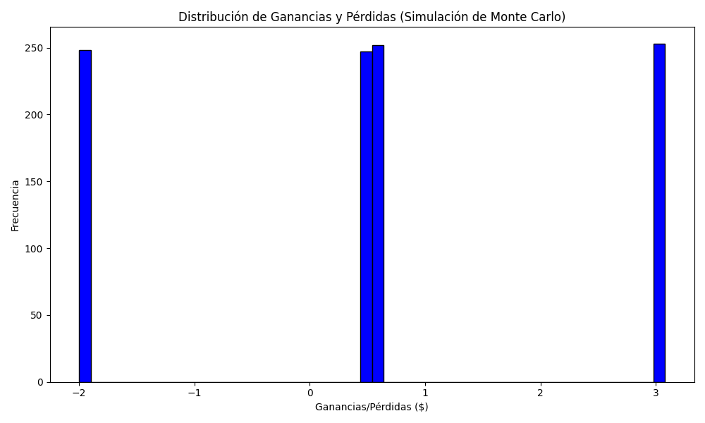
Promedio de Ganancia/Pérdida | Mediana de Ganancia/Pérdida | Ganancia/Pérdida Máxima | Ganancia/Pérdida Mínima | Probabilidad de Ganancia (>0)
0.55305 | 0.61 | 3.08 | -2 | 0

